Forside
International LønStatistik 4. kvartal 2025
9. marts 2026

AFTAGENDE LØNUDVIKLING I UDLANDET

Lønstigningstakten inden for fremstilling for udlandet var på 3,9 procent for 4. kvartal 2025 og aftager med 0,3 procentpoint i forhold til kvartalet før. Den danske lønstigningstakt forbliver på sit niveau i forhold til kvartalet før på 3,5 procent. Lønstigningstakterne for udlandet er højere end for Danmark i alle statistikkens brancher.
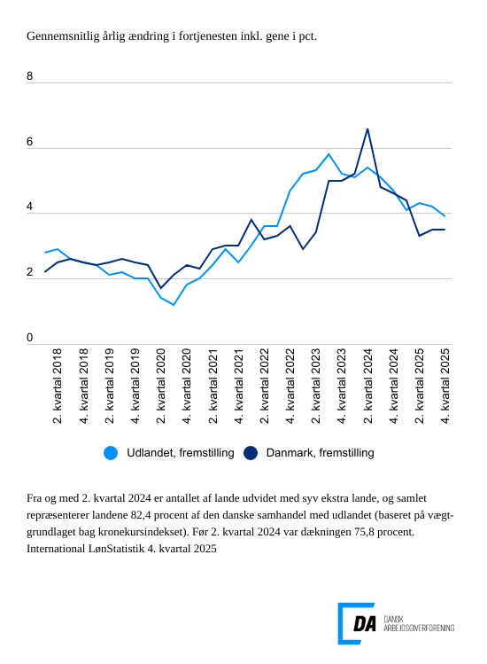

Tabel 1: Sammenvejet lønudviklng for brancher
Tabel 2: Samhandelsvægte
Metode
Kontakt

Den sammenvejede lønstigningstakt for fremstilling i udlandet lå på 3,9 procent fra 4. kvartal 2024 til 4. kvartal 2025. Stigningstakten for Danmark var på 3,5 procent, og forbliver uændret i forhold til kvartalet før. Spændet i lønudvikling mellem Danmark og udlandet lå for 4. kvartal 2025 på 0,4 procentpoint.

Aftagende lønstigningstakt inden for bygge og anlæg
I udlandet er lønudviklingen inden for bygge og anlæg på 4,2 procent fra 4. kvartal 2024 til 4. kvartal 2025. I forhold til 3. kvartal 2025 aftager den årlige ændring i lønudviklingen med 0,2 procentpoint. I Danmark steg lønnen 4,0 procent i 4. kvartal 2025. Lønudviklingen aftager i forhold til kvartalet før fra 4,1 procent.

Uændret lønudvikling inden for handel
Inden for handel steg lønnen i udlandet 3,9 procent fra 4. kvartal 2024 til 4. kvartal 2025. Lønudviklingen er uændret i forhold til kvartalet før for både Danmark og udlandet. Den danske lønstigningstakt var på 3,6 procent fra 4. kvartal 2024 til 4. kvartal 2025.

Aftagende lønudvikling for transporten både i udlandet og i Danmark
Den udenlandske lønstigningstakt inden for transport var på 3,9 procent fra 4. kvartal 2024 til 4. kvartal 2025. Den aftager i forhold til kvartalet før med 0,9 procentpoint. Den danske lønstigningstakt var på 3,5 procent for 4. kvartal 2025, og den aftager fra 3,5 procent i 3. kvartal 2025.

Opdateringer til stigningstakter for udlandet i det forudgående kvartal
Ved udgivelsen af International LønStatistik 3. kvartal 2025 var der ikke stigningstakter for 3. kvartal 2025 for samtlige lande, der indgår i de sammenvejede stigningstakter for udlandet. I tilfælde hvor der ikke findes tal for kvartalet, som udgivelsen omhandler, er de seneste aktuelle tal lagt til grund. For fremstilling viste udgivelsen International LønStatistik 3. kvartal 2025 en stigningstakt for udlandet på 4,3 procent for 3. kvartal 2025, og tallet er opdateret til 4,2 procent for samme kvartal i nærværende udgivelse. For bygge og anlæg og handel er der tale om en opdatering på -0,1 procentpoint i forhold til 3. kvartal i nærværende udgivelse. For transport er tallet -0,2 procentpoint.

